IKU - after
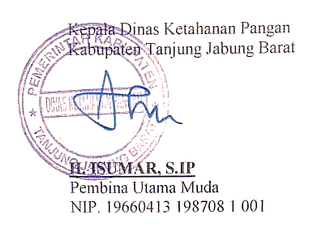
INDIKATOR KINERJA UTAMA

Unit Organisasi |  | : | Dinas Ketahanan Pangan Kabupaten Tanjung Jabung Barat
Tugas |  | : | Mengkoordinir, merumuskan, mengatur, membina, mengendalikan, mengkoordinasikan dan mempertangung jawabkan kebijakan teknis penyusunan dan pelaksanakan kebijakan daerah di bidang pemantapan ketahanan pangan daerah

NO | TUJUAN | SASARAN STRATEGIS |  | INDIKATOR KINERJA UTAMA | FORMULASI | SUMBER DATA | PENANGGUNG JAWAB

1 | 2 |  | 3 | 4 | 5 | 6 | 7

1 | Mewujudkan ketahanan pangan berkelanjutan dalam rangka mendukung peningkatan perekonomian daerah | Meningkatnya Ketersediaan Pangan yang Beragam |  | Skor Pola Pangan Harapan (PPH) Ketersediaan | Skor PPH ketersediaan : % Angka Kecukupan Energi (AKE) x Bobot masing-masing kelompok pangan | DKP dan BPS | Kepala Dinas

 |  | Meningkatnya Keberagaman Konsumsi Masyarakat |  | Skor Pola Pangan Harapan (PPH) Konsumsi | Skor PPH konsumsi : % Angka Kecukupan Gizi (AKG) x Bobot masing-masing kelompok pangan | DKP dan BPS | Kepala Dinas

 |  | Meningkatnya cadangan pangan pemerintah dan masyarakat |  | Jumlah Cadangan Pangan Pemerintah Daerah | (jumlah cadangan pangan kabupaten/100 ton) x 100 % | Perum BULOG Sub Divre Kuala Tungkal | Kepala Dinas

2 | Terselenggaranya tata kelola organisasi perangkat daerah yang efektif, efisien, dan akuntabel | Meningkatnya kinerja pelayanan perangkat daerah, keuangan, dan akuntabilitas kinerja |  | Nilai AKIP | Laporan Hasil Evaluasi oleh APIP Inpektorat Daerah | LHE SAKIP | Kepala Dinas

 |  |  |  | Nilai IKM |  | Hasil Survey | Kepala Dinas

